入札書 (作成例１－１)
金額の左に
￥を記入。
税抜きで記載
入札金額（税抜）が、７，９３６，４９０円の場合
（契約額（税込）は、８，７３０，１３９円）
 | 作成例１－１
 |  |  |  | 入 札 書（工事を除く）
 | 入札金額 | 億 | 千 | 百 | 拾 | 万 | 千 | 百 | 拾 | 円
 |  |  | ￥ | 7 | 9 | 3 | 6 | 4 | 9 | 0
 | 入札の目的 | 令和８年度 物品供給年間単価契約 |  |  |  |  | 〔文具類（ファイル類）〕
・契約実績により免除されて
いる場合は「免除」
・事前に納付している場合は
「納付した金額」（＝契約額
（税込）の５％以上）を記入。
 | 引渡の場所 | 各部局の主管課（納品検査は「本庁各課」の担当者が行う。）
 | 引渡の期限 | 発注日から３０日後
 | 引渡の方法 | 持ち込みによる納入
 | 入札保証金 | 免除 又は ○○円

 |  |  | 内 |  |  |  | 訳
品名 |  | 規格 |  | 数量 | 単価 |  | 金額 |  |  | 備考
別添内訳書 のとおり |  | 同左 |  | 同左 | 同左 |  | 7,936,490

この合計額（税抜）が、
最上部の「入札金額」欄と
一致しているか確認する！
入札日を記入。
合 計 |  |  |  |  |  |  | 7,936,490 |  |  | 税抜
上記の金額に、上記の金額のうち課税対象額の100分の10に相当する金額を加算した金額（当該金額に１円未満の端数があるときは、その端数金額を切り捨てた金額）をもって納入したいので御呈示の設計書、仕様書、契約条項（請書条項）及び財務規則（昭和47年沖縄県規則第12号）並びに御指示の事項を承知して入札いたします。
 | 令和８ 年 ３ 月26 日
株式会社
○○○○
代表取締役
之 印
 | 入札者 |  | 所在地 | 那覇市泉崎○－○－○
 |  |  | 商号 | 株式会社 ○○○○
代理人が入札する場合
ここに代理者印を押印。
 |  |  | 氏名 | 代表取締役 □□ □□ |  |  |  |  |  | ㊞

 |  |  | 代理人
※代理人の場合
この場所に代理人の氏名を記入し、押印。
代理人 沖縄 太郎
 | 沖縄県知事 殿
沖縄
委任状に押印した印を使用。

代理人が入札する場合は、所在地、商号・名称、代表者名を記入し、
その下に「代理人」と記載し「代理人の氏名」「代理人使用印」を押印。

内訳（作成例１－２）
入札単価×予想数量
（数式入り）
47 | １２３４５６７８９０１２３４５６７８９０ | １２３４５６７８９０１２３４５
 | 作成例１－２ |  |  |  |  |  | 別添１－２
 |  | 内訳書
 | 文具類（ファイル類） |  |  |  |  | 合計（税抜） | 7,936,490 | 合計
合計が入札金額となる。
入札書の入札金額欄に記入（数式入り）。
品目 番号 | 品名 | 品番・規格 | メーカー | 単位 | 入札 単価 | 予想 数量 | 入札 価格
1 | クリヤーブック（替紙式）Ａ４タテ、３０穴 青 | ラ－Ｆ７２０Ｂ（背幅２７ｍｍ） | コクヨ | 冊 | 983 | 40 | 39,320
入札単価（税抜）を記入。
2 | クリヤーブック替紙（１０枚入） | ラ－８８０Ｎ（１の替紙） | コクヨ | パック | 288 | 300 | 86,400
3 | クリヤーホルダー（高透明）１０枚入 | ７３５Ｔ１０ | キングジム | パック | 360 | 520 | 187,200
～ | ～ | ～ | ～ | ～ | ～ | ～ | ～

45 | ファイルボックス（片側カット）５個入 青 | フ－Ｅ４５５Ｂ（１０２㎜幅） | コクヨ | パック | 1,080 | 80 | 86,400
46 | 個別フォルダー（クラフトタイプ） １０枚入 | Ａ４－ＩＦＫ（１０冊入） | コクヨ | パック | 340 | 60 | 20,400
47 | 持出しフォルダー（補強テープ付き） | Ａ４－ＡＰＦ | ライオン | 冊 | 85 | 370 | 31,450

入札書と内訳書はホッチキス留めとし、代表者印又は代理人が使用する印で各ページの見開き部分に契印すること。

委任状(記載例)
 |  |  |  | （別添３－３）
代理人のフルネームを記入。
 |  | 委任状

私は、沖縄 太郎 を代理人と定め、下記の権限を委任します。

記

１ 件 名： | 令和８年度 物品供給年間単価契約
 | 〔文具類（事務用品）〕

入札時に代理人が使用する印鑑を押印。
（入札書にはこの印鑑を使用すること）

２ 代理人使用印
沖縄

委任した日付を記入。

 |  | 令和 ８年 ３月 ○日

株式会社
○○○○
代表取締役
之 印
 | 委 任 者 | 所在地 | 那覇市泉崎○丁目○番○号
 |  | 商号 | 株式会社○○○○
 |  | 代表者名 | 代表取締役 ○○ ○○ |  | ㊞

 | 沖縄県知事 殿

内訳書（作成例）
２（２） 入札書・内訳書（留意事項２(2)の説明）

（別添３－１）
様式第５６号（その１）
億
千
百
拾
万
千
百
拾
円
入札の目的
令和５年度 物品供給年間単価契約
引渡の場所
引渡の期限
引渡の方法
持ち込みによる納入
内
訳
数
量
備
考
同左
税抜
令和 年 月 日
入札者
所
在
地
商
号
氏
名
?
沖縄県知事 殿
合 計
上記の金額に、上記の金額のうち課税対象額の100分の10に相当する金額を加算した金額（当該金額に
１円未満の端数があるときは、その端数金額を切り捨てた金額）をもって納入したいので御呈示の設計
書、仕様書、契約条項（請書条項）及び財務規則（昭和47年沖縄県規則第12号）並びに御指示の事項を承
知して入札いたします。
別添内訳書
のとおり
同左
同左
品
名
規
格
単
価
金
額
入 札 書
（工事を除く）
入札金額
〔文具類（ファイル類）〕
各部局の
主管課
発注日から
３０
日後
入札保証金

 | ＊入札書と内訳書をホッチキスで留める。

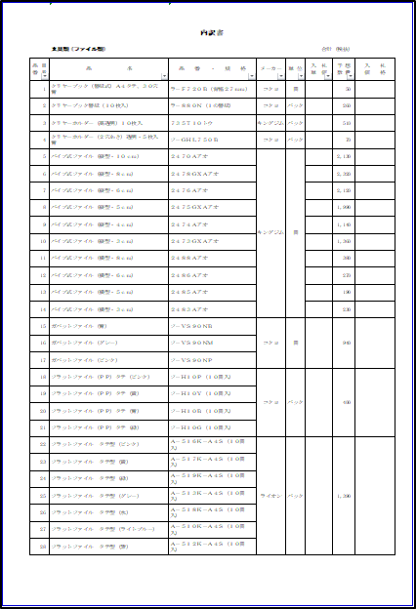
印

印

 | ＊各ページの見開き部分に代表者印又は代理人が使用する印で割印する。

